상품제안서
세인트나인 C 12구 (3pc) 세인트나인 | 상품코드: F11881

 |  |  |  |  |  |  | 02-412-0044 | www.easy1.co.kr
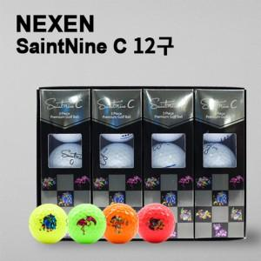

【상세/제작정보】 | .

【인쇄/포장옵션】 | 풀칼라 / 포장지포장

【공급단가】 | 수량 | 30~ | 50~ | 100~ | 300~ | 500~
*VAT별도 | 단가 | 36,400원 | 35,840원 | 35,000원 | 33,600원 | 32,200원

【상품 URL】 | http://www.easy1.co.kr/src/goods_detail.php?gdno=11881

